Category 1
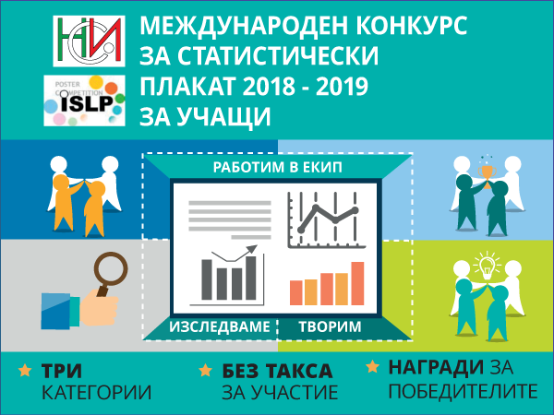
 | Категория 1 - Ученици, родени през 2003 г. или по-малки
Град | Учебна институция | Отбор | Крайна оценка

София | 56 СУ "Проф. Константин Иречек" | E-ISLA | 86.71
Перник | ПМГ "Христо Смирненски" | Search & Find | 77.29
Козлодуй | СУ "Св. св. Кирил и Методий" | КиМ-А | 77.00
София | 32. СУ "Св. Климент Охридски" | Алфа | 74.71
София | 32. СУ "Св. Климент Охридски" | Медиана | 70.43
Сливен | ППМГ „Добри Чинтулов“ | Сливен Яде Бонбони | 67.43
Враца | СУ "Христо Ботев" | Ботевци | 65.86
Пловдив | Национална Търговска Гимназия | Риборибоза | 60.57
Русе | Средно училище"Възраждане" | The first | 54.71
София | 118 СУ "Академик Людмил Стоянов" | ED team | 35.57

